关系图
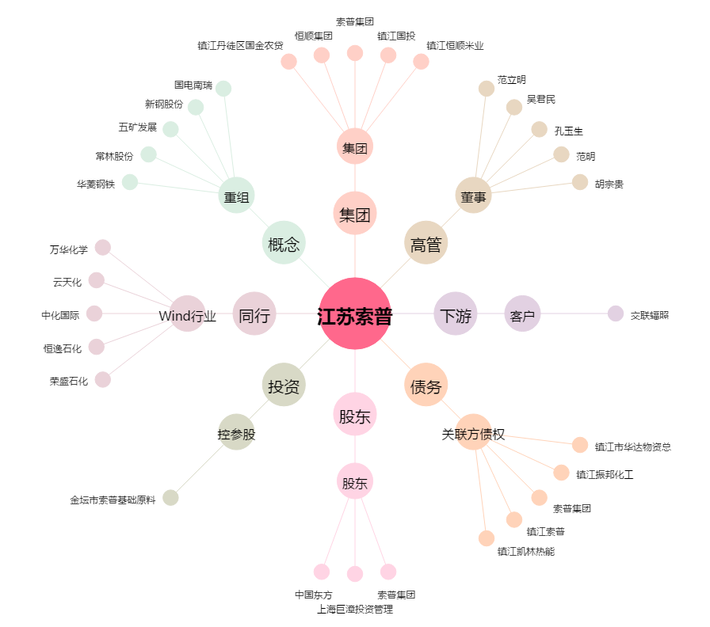
江苏索普[600746.SH] - 关系概览图

